Informe de Comisión (2)
 |  | Formato de Informe de Actividades de la Comisión

Datos del Personal Comisionado

 | Numero de Oficio de la Comision: |  |  | CDQ/P/DVICAR/0265/2026

 | Lugar y Periódo de la Comisión : |  |  | Cancún, Quintana Roo (CEDAR ZONA NORTE ) 10,11,12 Y 13 de julio

 | Nombre del Comisionado : |  | wendy María Interian Varguez |  |  |  |  |  | R.F.C. | IEVW850921C33

 | Puesto: | Auxiliar Administrativo |  |  |  | Nivel : | 1300 |  | Tipo : | Confianza

DEPTO. O DIRECCIÓN : | Departamento o Dirección de Adscripción : |  |  |  | Departamento de Vida Interna del CEDAR

 | Asunto de la Comisión : |  | Acompañamiento en el traslado de 12 alumnos internos el CEDAR chetumal en la Sesión de fotos y clausura del ciclo escolar 2025-2026, en el colegio ILAT Cancún.

Reporte de las Tareas Desempeñadas durante la Comisión

 | Traslado y Toma de Fotografías: Se brindó apoyo y acompañamiento a los atletas en su traslado a la ciudad de Cancún, Quintana Roo, con la finalidad de asistir a la sesión de fotografías oficiales de fin de curso. Ensayos y Preparación: Asimismo, se otorgó el seguimiento y acompañamiento continuo a los atletas durante las jornadas de ensayos previos a su ceremonia de graduación, las cuales se llevaron a cabo en las instalaciones del Colegio ILAT. Ceremonia de Clausura: Se asistió formalmente al evento de clausura para coordinar y supervisar el bienestar de los deportistas durante el protocolo. Retorno: Concluidas satisfactoriamente todas las actividades programadas, se coordinó el retorno seguro de la delegación de atletas al CEDAR de Chetumal.

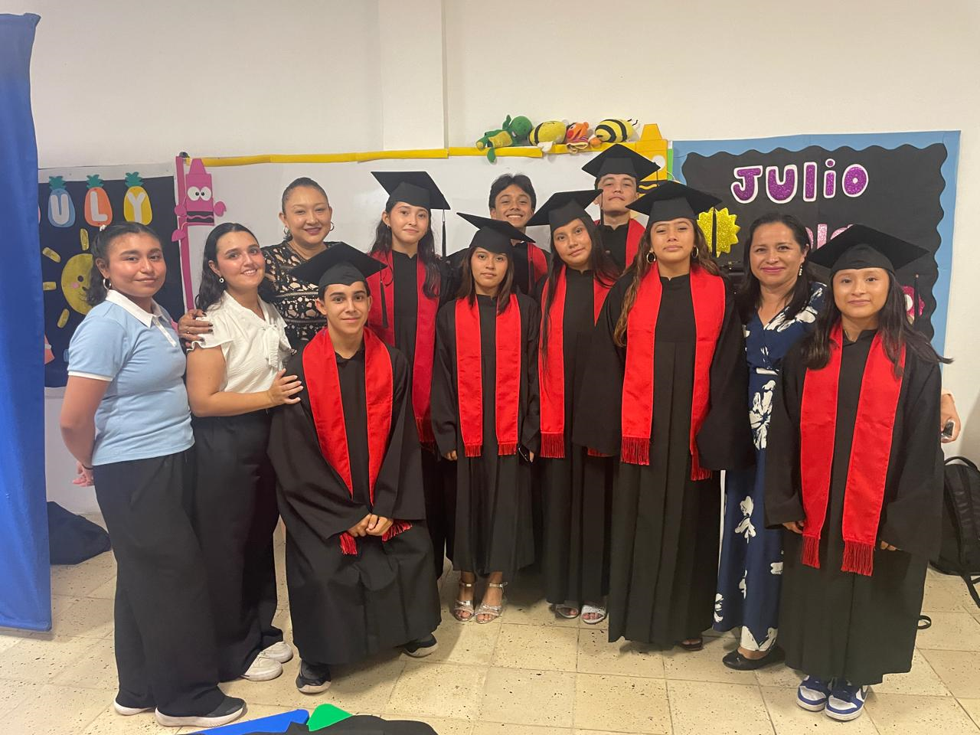
Evidencia Fotográfica de la Comisión
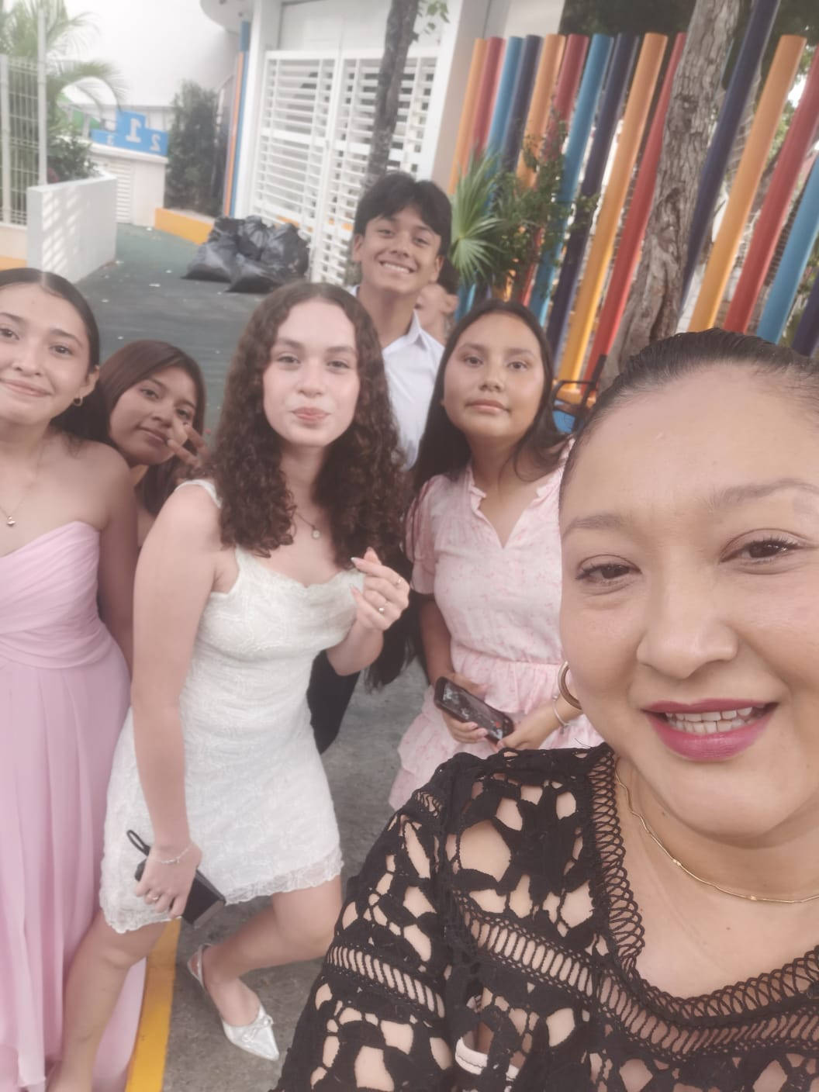

 |  | Firma del Comisionado |  |  |  |  |  | Exclusivo Recursos Humanos

 |  | Nombre: | WENDY MARÍA INTERIAN VARGUEZ

 |  | Puesto: | AUXILIAR ACADÉMICO

Comisión del Deporte de Quintana Roo
Calzada Veracruz No. 59, Col. Barrio Bravo C.P. 77098
Chetumal, Quintana Roo, México
Conmutador: 983 833 0019 y 983 833 00 20

 |  |  |  |  |  |  |  | Sello y Firma de Recibido

